海快錯單統計
 |  |  |  |  |  | 尋找GB326 輸入-海關通關號碼+主提單號 產出-尋找進口日期 YYYY/MM/DD | 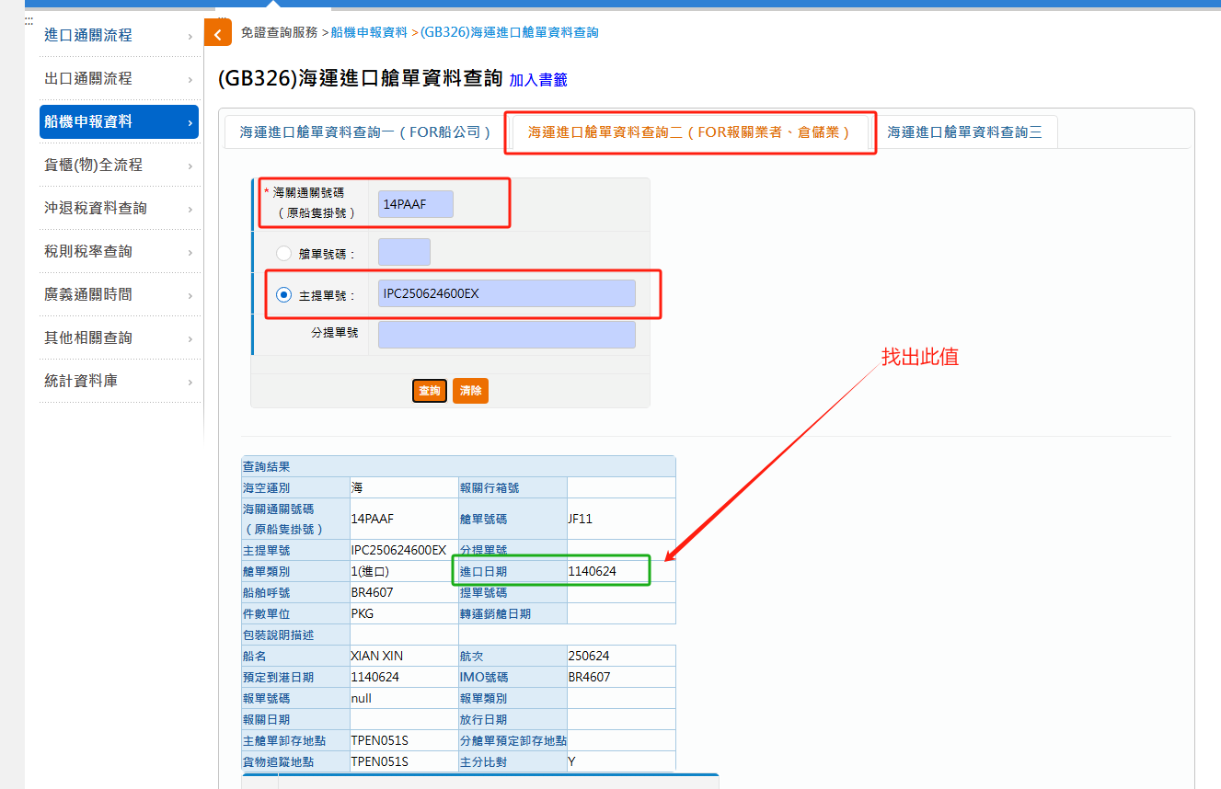 |  |  | 未計算 | 要刪除 |  |  |  |  |  |  |  |  |  |  |  |  | 因B6F(已收單) 未計算
客戶 | 船班 | 主提單號 | 船掛 | 清關業者 | 分艙單傳輸日 | 艙單到港日 | 報單傳輸狀態 | 最後傳輸日 | 接收日期 | B6F(已收單) | B6A | B6B | B6D | B6E | B6F(未收單) | A03 |  | 身分證錯誤+在裝貨港前兩碼為CN、HK、MO時，須填列中文姓名 (ZZZ) | 其他錯單 | 無法傳輸總票數 | 無法傳輸總票數-ZZZ | 傳輸總票數 | 錯單比例(實際) | 錯單比例(含B6F收單)
捷利 | XIAN XIN | IPC250624600EX | 14PAAF | TPCT(捷豐) | 06/24 | 2025-06-25 | V | 2025-07-01 | 06/24 | 0 | 0 | 0 | 1 | 0 | 57 | 0 |  | 0 | 0 | 58 | 58 | 581 | 9.98% | 9.98%
捷利 | XIAN XIN | IPC250624601EX | 14PAAF | TPCT(捷豐) | 06/24 | 2025-06-25 | V | 2025-07-01 | 06/24 | 0 | 0 | 0 | 0 | 0 | 35 | 0 |  | 0 | 0 | 35 | 35 | 349 | 10.03% | 10.03%
捷利 | XIAN XIN | IPC250624602EX | 14PAAF | TPCT(捷豐) | 06/24 | 2025-06-25 | V | 2025-07-01 | 06/24 | 0 | 0 | 0 | 0 | 0 | 36 | 0 |  | 0 | 0 | 36 | 36 | 445 | 8.09% | 8.09%
捷利 | XIAN XIN | IPC250624603EX | 14PAAF | TPCT(捷豐) | 06/24 | 2025-06-25 | V | 2025-07-01 | 06/24 | 0 | 0 | 0 | 0 | 0 | 110 | 0 |  | 0 | 0 | 110 | 110 | 636 | 17.30% | 17.30%
捷利 | XIAN XIN | IPC250624604EX | 14PAAF | TPCT(捷豐) | 06/24 | 2025-06-25 | V | 2025-07-01 | 06/24 | 0 | 0 | 0 | 0 | 0 | 81 | 0 |  | 0 | 0 | 81 | 81 | 401 | 20.20% | 20.20%
菜鳥網絡(自營海絲達) | JIN XIN | IPC250624701EX | 14PAAH | 高雄郵聯(捷豐) | 06/24 | 2025-06-25 | V | 2025-06-30 | 06/24 | 0 | 0 | 0 | 23 | 28 | 288 | 2 |  | 6 | 0 | 353 | 347 | 3436 | 10.27% | 10.27%
 |  | IPC250624701EX | 14PAAH | 高雄郵聯(捷豐) | 06/24 |  | V |  | 06/24 | 0 | 0 | 0 | 0 | 0 | 0 | 0 |  | 0 | 0 | 0 | 0 | 3436 | 0.00% | 0.00% | 因有扣留多產生出的
菜鳥網絡(自營海絲達) | XIAN XIN | IPC250624702EX | 14PAAF | TPCT(捷豐) | 06/24 | 2025-06-25 | V | 2025-07-01 | 06/24 | 0 | 0 | 0 | 0 | 1 | 161 | 1 |  | 2 | 0 | 167 | 165 | 1479 | 11.29% | 11.29%
菜鳥網絡(自營海絲達) | XIAN XIN | IPC250624703EX | 14PAAF | TPCT(捷豐) | 06/24 | 2025-06-25 | V | 2025-07-01 | 06/24 | 0 | 0 | 0 | 0 | 1 | 260 | 1 |  | 4 | 0 | 270 | 266 | 1830 | 14.75% | 14.75%
 |  | IPC250624703EX | 14PAAF | TPCT(捷豐) | 06/24 |  | V |  | 06/24 | 0 | 0 | 0 | 0 | 0 | 0 | 0 |  | 0 | 0 | 0 | 0 | 1830 | 0.00% | 0.00% | 因有扣留多產生出的
菜鳥網絡(自營海絲達) | JIN XIN | IPC250624704EX | 14PAAH | 高雄郵聯(全旺) | 06/24 | 2025-06-25 | V | 2025-06-30 | 06/24 | 0 | 0 | 0 | 14 | 4 | 158 | 3 |  | 1 | 0 | 181 | 180 | 1538 | 11.77% | 11.77%
菜鳥網絡(自營海絲達) | JIN XIN | IPC250624705EX | 14PAAH | 高雄郵聯(全旺) | 06/24 | 2025-06-25 | V | 2025-06-30 | 06/24 | 0 | 0 | 0 | 21 | 9 | 199 | 0 |  | 5 | 0 | 239 | 234 | 1817 | 13.15% | 13.15%
菜鳥網絡(自營海絲達) | JIN XIN | IPC250624706EX | 14PAAH | 高雄郵聯(全旺) | 06/24 | 2025-06-25 | V | 2025-06-30 | 06/24 | 0 | 0 | 0 | 9 | 4 | 154 | 2 |  | 0 | 0 | 169 | 169 | 1276 | 13.24% | 13.24%
菜鳥網絡(自營海絲達) | JIN XIN | IPC250624707EX | 14PAAH | 高雄郵聯(全旺) | 06/24 | 2025-06-25 | V | 2025-06-30 | 06/24 | 0 | 0 | 0 | 8 | 8 | 168 | 2 |  | 3 | 0 | 192 | 189 | 1527 | 12.57% | 12.57%
菜鳥網絡(自營海絲達) | JIN XIN | IPC25062470EX | 14PAAH | 高雄郵聯(全旺) | 06/24 | 2025-06-25 | V | 2025-06-30 | 06/24 | 0 | 0 | 0 | 5 | 7 | 166 | 0 |  | 4 | 0 | 186 | 182 | 1272 | 14.62% | 14.62%
菜鳥網絡(自營海絲達) | JIN XIN | IPC250624806EX | 14PAAH | 高雄郵聯(全旺) | 06/24 | 2025-06-25 | V | 2025-06-30 | 06/24 | 0 | 0 | 0 | 4 | 4 | 111 | 0 |  | 1 | 0 | 121 | 120 | 581 | 20.83% | 20.83%

 |  |  |  |  |  |  |  |  |  |  |  |  |  |  |  |  |  |  |  | 有多N檔
客戶 | 船班 | 主提單號 | 船掛 | 清關業者 | 分艙單傳輸日 | 到港日 | 報單傳輸狀態 | 最後傳輸日 | 接收日期 | B6F(已收單) | B6A | B6B | B6D | B6E | B6F(未收單) | A03 | N檔 | ZZZ | 其他 | 無法傳輸總票數 | 無法傳輸總票數-N | 傳輸總票數 | 錯單比例(實際) | 錯單比例(含B6F收單)
捷利 | XIAN XIN | IPC250624600EX | 14PAAF | TPCT(捷豐) | 2025-06-24 | 2025-06-25 | V | 2025-07-01 | 2025-06-24 | 311 | 0 | 0 | 1 | 0 | 57 | 0 | 0 | 0 | 0 | 58 | 58 | 581 | 9.98% | 63.51%
捷利 | XIAN XIN | IPC250624601EX | 14PAAF | TPCT(捷豐) | 2025-06-24 | 2025-06-25 | V | 2025-07-01 | 2025-06-24 | 169 | 0 | 0 | 0 | 0 | 35 | 0 | 0 | 0 | 0 | 35 | 35 | 349 | 10.03% | 58.45%
捷利 | XIAN XIN | IPC250624602EX | 14PAAF | TPCT(捷豐) | 2025-06-24 | 2025-06-25 | V | 2025-07-01 | 2025-06-24 | 218 | 1 | 0 | 0 | 0 | 36 | 0 | 0 | 0 | 0 | 36 | 36 | 445 | 8.09% | 57.08%
捷利 | XIAN XIN | IPC250624603EX | 14PAAF | TPCT(捷豐) | 2025-06-24 | 2025-06-25 | V | 2025-07-01 | 2025-06-24 | 315 | 0 | 0 | 0 | 0 | 110 | 0 | 0 | 0 | 0 | 110 | 110 | 636 | 17.30% | 66.82%
捷利 | XIAN XIN | IPC250624604EX | 14PAAF | TPCT(捷豐) | 2025-06-24 | 2025-06-25 | V | 2025-07-01 | 2025-06-24 | 166 | 0 | 0 | 0 | 0 | 81 | 0 | 0 | 0 | 0 | 81 | 81 | 401 | 20.20% | 61.60%
菜鳥網絡(自營海絲達) | JIN XIN | IPC250624701EX | 14PAAH | 高雄郵聯(捷豐) | 2025-06-24 | 2025-06-25 | V | 2025-06-30 | 2025-06-24 | 1882 | 23 | 0 | 23 | 28 | 288 | 2 | 0 | 6 | 0 | 347 | 347 | 3436 | 10.10% | 64.87%
菜鳥網絡(自營海絲達) | XIAN XIN | IPC250624702EX | 14PAAF | TPCT(捷豐) | 2025-06-24 | 2025-06-25 | V | 2025-07-01 | 2025-06-24 | 733 | 0 | 0 | 0 | 1 | 161 | 1 | 58 | 2 | 0 | 223 | 165 | 1479 | 15.08% | 64.64%
菜鳥網絡(自營海絲達) | XIAN XIN | IPC250624703EX | 14PAAF | TPCT(捷豐) | 2025-06-24 | 2025-06-25 | V | 2025-07-01 | 2025-06-24 | 875 | 0 | 0 | 0 | 1 | 260 | 1 | 69 | 4 | 0 | 335 | 266 | 1830 | 18.31% | 66.12%
菜鳥網絡(自營海絲達) | JIN XIN | IPC250624704EX | 14PAAH | 高雄郵聯(全旺) | 2025-06-24 | 2025-06-25 | V | 2025-06-30 | 2025-06-24 | 790 | 7 | 0 | 14 | 4 | 158 | 3 | 0 | 1 | 0 | 180 | 180 | 1538 | 11.70% | 63.07%
菜鳥網絡(自營海絲達) | JIN XIN | IPC250624705EX | 14PAAH | 高雄郵聯(全旺) | 2025-06-24 | 2025-06-25 | V | 2025-06-30 | 2025-06-24 | 917 | 5 | 0 | 21 | 9 | 199 | 0 | 0 | 5 | 0 | 234 | 234 | 1817 | 12.88% | 63.35%
菜鳥網絡(自營海絲達) | JIN XIN | IPC250624706EX | 14PAAH | 高雄郵聯(全旺) | 2025-06-24 | 2025-06-25 | V | 2025-06-30 | 2025-06-24 | 652 | 2 | 0 | 9 | 4 | 154 | 2 | 0 | 0 | 0 | 169 | 169 | 1276 | 13.24% | 64.34%
菜鳥網絡(自營海絲達) | JIN XIN | IPC250624707EX | 14PAAH | 高雄郵聯(全旺) | 2025-06-24 | 2025-06-25 | V | 2025-06-30 | 2025-06-24 | 815 | 11 | 0 | 8 | 8 | 168 | 2 | 0 | 3 | 0 | 189 | 189 | 1527 | 12.38% | 65.75%
菜鳥網絡(自營海絲達) | JIN XIN | IPC25062470EX | 14PAAH | 高雄郵聯(全旺) | 2025-06-24 | 2025-06-25 | V | 2025-06-30 | 2025-06-24 | 624 | 5 | 0 | 5 | 7 | 166 | 0 | 0 | 4 | 0 | 182 | 182 | 1272 | 14.31% | 63.36%
菜鳥網絡(自營海絲達) | JIN XIN | IPC250624806EX | 14PAAH | 高雄郵聯(全旺) | 2025-06-24 | 2025-06-25 | V | 2025-06-30 | 2025-06-24 | 264 | 4 | 0 | 4 | 4 | 111 | 0 | 0 | 1 | 0 | 120 | 120 | 581 | 20.65% | 66.09%

未有狀態
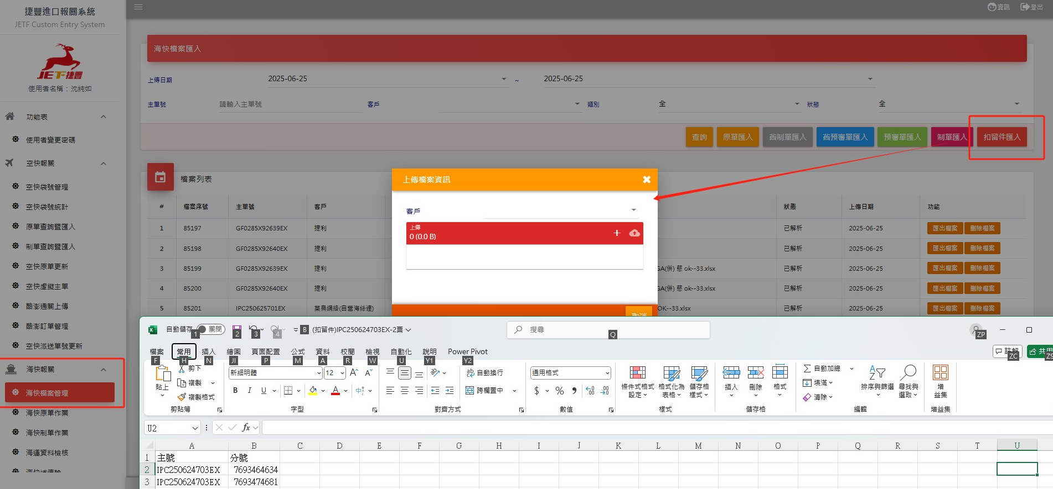
主提單號 | 分提單號 | 是否為後段報關 | 以下這些不應出現此頁 1.扣留件 2.功能【海塊作業】的【海快作業錯單】有上傳的單號
IPC250624603EX | 0H4FZ6XU7D | V
IPC250624604EX | 0H4FZ7WMDT | V
IPC250624604EX | 0H4FZ7V3BG | V
IPC250624604EX | 0H4FZ7TKA3 | V
IPC250624701EX | 7693351713 |  | 扣留件
IPC250624701EX | 7693350630 |  | 扣留件
IPC250624701EX | 7693344750 |  | 在裝貨港前兩碼為CN、HK、MO時，須填列中文姓名
IPC250624701EX | 20898946 |  | 身分證錯誤請提供正確
IPC250624701EX | 20897437 |  | 身分證錯誤請提供正確
IPC250624701EX | 05715510851 |  | 身分證錯誤請提供正確
IPC250624701EX | 05715510055 |  | 身分證錯誤請提供正確
IPC250624701EX | 05715509953 |  | 在裝貨港前兩碼為CN、HK、MO時，須填列中文姓名
IPC250624702EX | 7693345306 |  | 在裝貨港前兩碼為CN、HK、MO時，須填列中文姓名
IPC250624702EX | 7693319701 |  | 在裝貨港前兩碼為CN、HK、MO時，須填列中文姓名
IPC250624702EX | 7161779052 | V
IPC250624702EX | 7161774082 | V
IPC250624702EX | 7161755650 | V
IPC250624702EX | 7161748742 | V
IPC250624702EX | 7161748731 | V
IPC250624702EX | 7161747832 | V
IPC250624702EX | 7161746863 | V
IPC250624702EX | 7161739900 | V
IPC250624702EX | 7161739863 | V
IPC250624703EX | 7161776252 | V
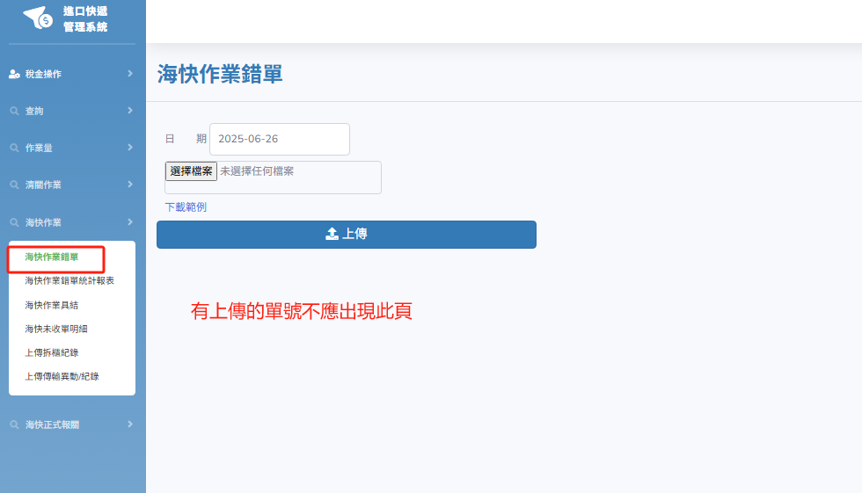
IPC250624703EX | 7161779203 | V
IPC250624703EX | 7161782202 | V
IPC250624703EX | 7161782305 | V
IPC250624703EX | 7161790053 | V
IPC250624703EX | 7161742991 | V
IPC250624703EX | 7161724231 | V
IPC250624703EX | 7161749884 | V
IPC250624703EX | 7161773345 | V
IPC250624703EX | 7693432316 |  | 在裝貨港前兩碼為CN、HK、MO時，須填列中文姓名
IPC250624703EX | 7693415866 |  | 在裝貨港前兩碼為CN、HK、MO時，須填列中文姓名
IPC250624703EX | 7693464634 |  | 扣留件
IPC250624703EX | 7693474515 |  | 在裝貨港前兩碼為CN、HK、MO時，須填列中文姓名
IPC250624703EX | 7693474681 |  | 扣留件
IPC250624703EX | 7693495051 |  | 在裝貨港前兩碼為CN、HK、MO時，須填列中文姓名
IPC250624704EX | 7693412926 |  | 在裝貨港前兩碼為CN、HK、MO時，須填列中文姓名
IPC250624705EX | 7693425832 |  | 在裝貨港前兩碼為CN、HK、MO時，須填列中文姓名
IPC250624705EX | 7693359940 |  | 身分證錯誤請提供正確
IPC250624705EX | 7693399851 |  | 身分證錯誤請提供正確
IPC250624705EX | 7693409732 |  | 身分證錯誤請提供正確
IPC250624705EX | 7693417292 |  | 在裝貨港前兩碼為CN、HK、MO時，須填列中文姓名
IPC250624707EX | 7693472695 |  | 在裝貨港前兩碼為CN、HK、MO時，須填列中文姓名
IPC250624707EX | 7693450472 |  | 在裝貨港前兩碼為CN、HK、MO時，須填列中文姓名
IPC250624707EX | 7693449691 |  | 在裝貨港前兩碼為CN、HK、MO時，須填列中文姓名
IPC25062470EX | 7693341563 |  | 在裝貨港前兩碼為CN、HK、MO時，須填列中文姓名
IPC25062470EX | 7693297824 |  | 在裝貨港前兩碼為CN、HK、MO時，須填列中文姓名
IPC25062470EX | 7693330083 |  | 身分證錯誤請提供正確
IPC25062470EX | 7693333804 |  | 在裝貨港前兩碼為CN、HK、MO時，須填列中文姓名
IPC250624806EX | 7693415542 |  | 在裝貨港前兩碼為CN、HK、MO時，須填列中文姓名

